Tugas
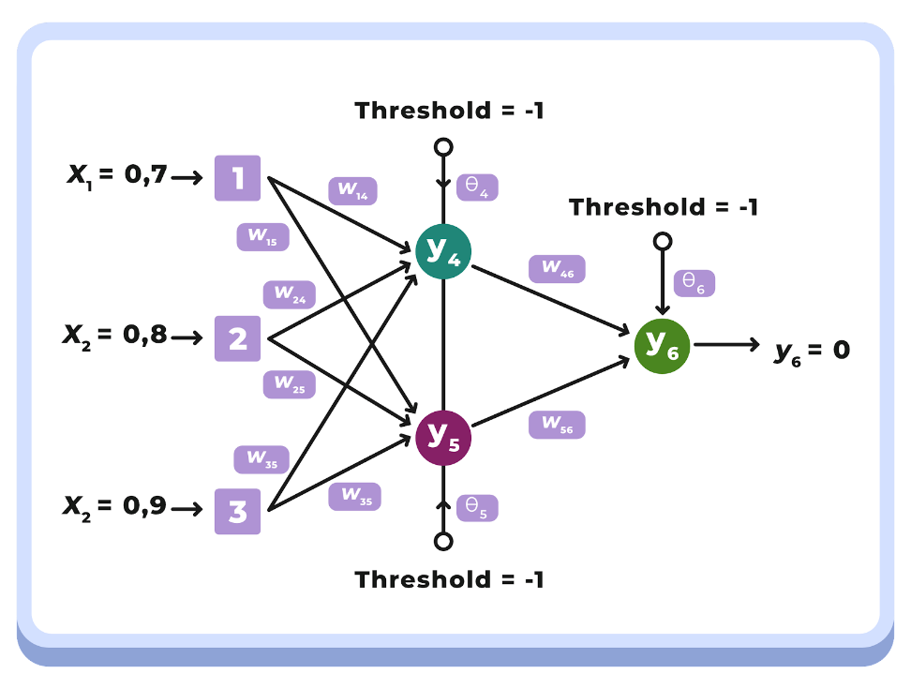
Variable | Steps | Keterangan
X1 | Inisiasi Awal | saya
x2 | Inisiasi Awal | mau
x3 | Inisiasi Awal | makan
α | Inisiasi Awal | Learning rate (α) => 0.1
threshold | Inisiasi Awal | nilai threshold
Yd,6 | Inisiasi Awal | Nilai Y awal
W14 | Inisiasi Awal | Nilai acak untuk inisiasi awal nilai bobot W14
W15 | Inisiasi Awal | Nilai acak untuk inisiasi awal nilai bobot W15
W24 | Inisiasi Awal | Nilai acak untuk inisiasi awal nilai bobot W24
W25 | Inisiasi Awal | Nilai acak untuk inisiasi awal nilai bobot W25
W34 | Inisiasi Awal | Nilai acak untuk inisiasi awal nilai bobot W34
W35 | Inisiasi Awal | Nilai acak untuk inisiasi awal nilai bobot W35
W46 | Inisiasi Awal | Nilai acak untuk inisiasi awal nilai bobot W46
W56 | Inisiasi Awal | Nilai acak untuk inisiasi awal nilai bobot W56
θ4 | Inisiasi Awal | nilai awal θ4
θ5 | Inisiasi Awal | nilai awal θ5
θ6 | Inisiasi Awal | nilai awal θ6
Y4 | Hitung output Neuron 4 (y4), | sigmoid(X1W14 + X2W24 + X3W34 - θ4) = 1/[1 + e-(0.7 x 0.5 + 0.8 x 0.3 + 0.9 x -1.0 - (-1) x 0.2)] = 0.3751
Y5 | Hitung output Neuron 5 (y5), | sigmoid(X1W15 + X2W25 + X3W35 - θ5) = 1/[1 + e-(0.7 x 0.6 + 0.8 x 1.1 + 0.9 x 0.1 - (-1) x 0.3)] = 0.7483
Y6 | Hitung output Neuron 6 (y6), | sigmoid(Y4W46 + Y5W56 - θ6) = 1/[1 + e-(0.37 x -1.1 + 0.74 x -0.7 - 1 x 0.4)] = 0.2080
e | Hitung Nilai Error | Yd,6- Y6= 0 - 0.2080 = -0.2080
δ6 | hitung error gradient pada neuron 6 | y6(1-y6)e=0.208 x (1-0.208) x -0.208=-0.034
∇46 | Menentukan Weight correction dg learning rate 0,1 | α x Y4 Xδ6=0.1 x 0,3751 x -0,034=-0.0012864
∇56 | Menentukan Weight correction dg learning rate 0,1 | α x Y5 xδ6=0.1 x 0.7483x-0.034=-0.0025659
∇θ6 | Menentukan Weight correction dg learning rate 0,1 | α x (-1) xδ6=0.1 x (-1) x -0.034 = 0.0034286
δ4 | hitung error gradient pada neuron 4 | Y4(1-Y4) x δ6xW46=0.3751x(1-0.3751)x-0,034x-1.1=0.00884118
δ5 | hitung error gradient pada neuron 5 | Y5(1-Y5) x δ6xW56=0.7483x(1-0.7483)x-0.034x-0.7=0.00451939
∇w14 | Menentukan Weight correction pada input layer dan middle layer | α x X1 x δ4=0.1x0.7x0.00884118=0.00061888
∇w24 | Menentukan Weight correction pada input layer dan middle layer | α x X2 x δ4=0.1x0.8x0.00884118=0.00070729
∇w34 | Menentukan Weight correction pada input layer dan middle layer | α x X3 x δ4=0.1x0.9x0.00884118=0.00079571
∇θ4 | Menentukan Weight correction pada input layer dan middle layer | α x (-1) x δ4=0.1x(-1)x0.00884118=-0.0008841
∇w15 | Menentukan Weight correction pada input layer dan middle layer | α x X1 x δ5=0.1x0.7x0.00451939=0.00031636
∇w25 | Menentukan Weight correction pada input layer dan middle layer | α x X2 x δ5=0.1x0.8x0.00451939=0.00036155
∇w35 | Menentukan Weight correction pada input layer dan middle layer | α x X3 x δ5=0.1x0.9x0.00451939=0.00040675
∇θ5 | Menentukan Weight correction pada input layer dan middle layer | α x (-1) x δ5=0.1x(-1)x0.00451939=-0.0004519
w14 | menentukan nilai sum of squarred errors | w14=w14+∇w14=0.5+0.00061888=0.50061888
w15 | menentukan nilai sum of squarred errors | w15=w15+∇w15=0.6+0.00031636=0.60031636
w24 | menentukan nilai sum of squarred errors | w24=w24+∇w24=0.3+0.00070729=0.30070729
w25 | menentukan nilai sum of squarred errors | w25=w25+∇w25=1.1+0.00036155=1.10036155
w34 | menentukan nilai sum of squarred errors | w34=w34+∇w34=-1+0.00079571=-0.9992043
w35 | menentukan nilai sum of squarred errors | w35=w35+∇w35=0.1+0.00040675=0.10040675
θ4 | menentukan nilai sum of squarred errors | θ4=θ4+∇θ4=0.2+(-0.0008841)=0.19911588
θ5 | menentukan nilai sum of squarred errors | θ5=θ5+∇θ5=0.3+(-0.0004519)=0.29954806
θ6 | menentukan nilai sum of squarred errors | θ6=θ6+∇θ6=0.4+0.0034286=0.4034286

